１・２ページ
 | 令和８年４月１日現在
大阪市保育所等利用待機児童の状況について

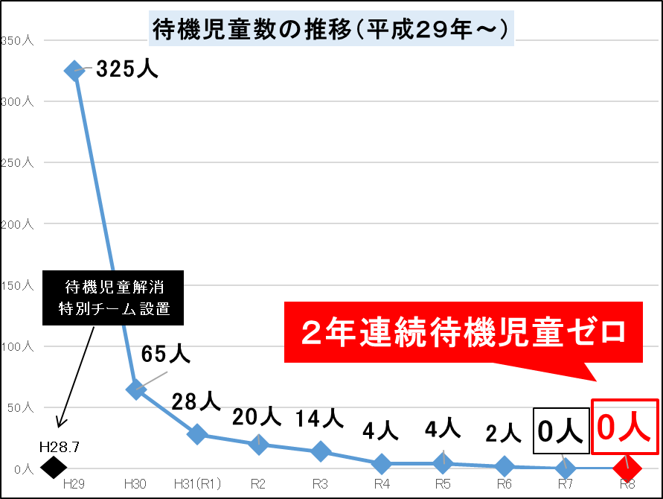

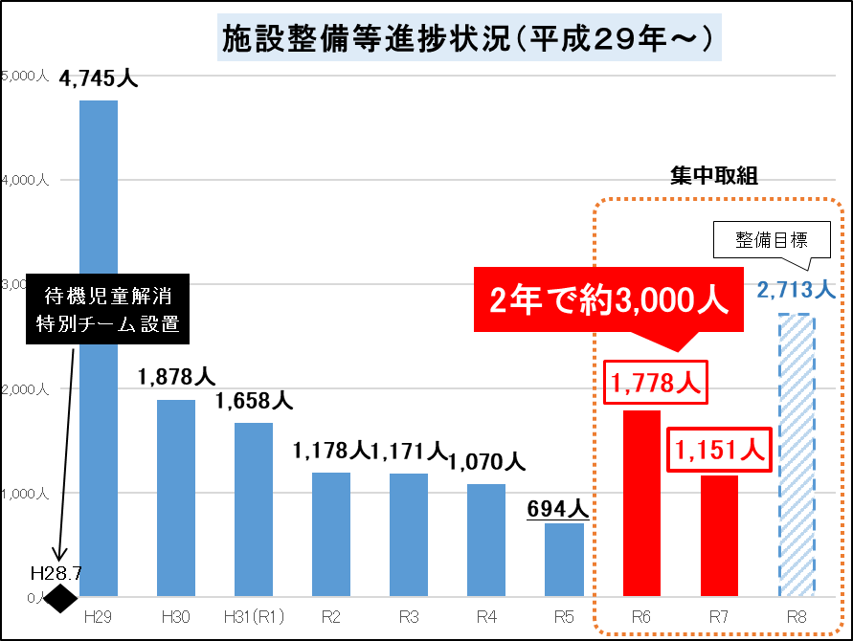

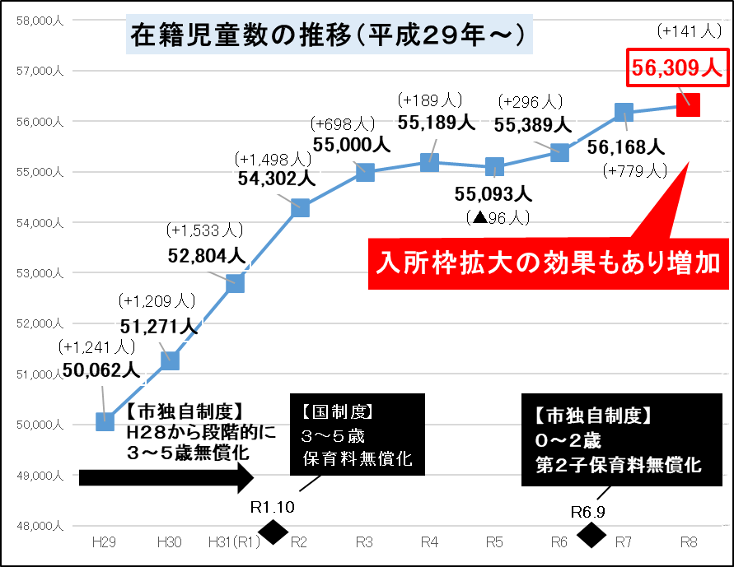

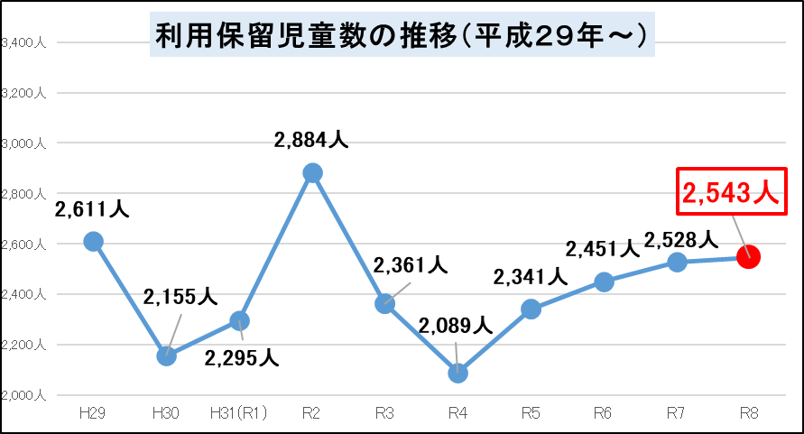

引き続き増加

今後も待機児童数ゼロの維持と保育を必要とする全ての児童の入所枠の確保に取り組む

